Banco
USER IS NOT AUTHORIZED!
Mês: | 10

Data | Mês | Data | Semana | Escrito | trabalhado | Legal | diário | diário
2020-10-01 | 10 | 2020-10-01 | 5 | Qui | 8:00:00 | 8:00:00 | 8:00:00 | 8:00:00
2020-10-02 | 10 | 2020-10-02 | 6 | Sex | 9:00:00 | 9:00:00 | 8:00:00 | 8:00:00
2020-10-03 | 10 | 2020-10-03 | 7 | Sáb | 3:00:00 | 3:00:00 | 4:00:01 | 4:00:01
2020-10-04 | 10 | 2020-10-04 | 1 | Dom | 0:00:00 |  | 0:00:00
2020-10-05 | 10 | 2020-10-05 | 2 | Seg | 8:00:00 | 8:00:00 | 8:00:00 | 8:00:00
2020-10-06 | 10 | 2020-10-06 | 3 | Ter | 9:00:00 | 9:00:00 | 8:00:00 | 8:00:00
2020-10-07 | 10 | 2020-10-07 | 4 | Qua | 9:00:00 | 9:00:00 | 8:00:00 | 8:00:00
2020-10-08 | 10 | 2020-10-08 | 5 | Qui | 9:00:00 | 9:00:00 | 8:00:00 | 8:00:00
2020-10-09 | 10 | 2020-10-09 | 6 | Sex | 9:00:00 | 9:00:00 | 8:00:00 | 8:00:00
2020-10-10 | 10 | 2020-10-10 | 7 | Sáb | 0:00:01 | 0:00:01 | 4:00:01 | 4:00:01
2020-10-11 | 10 | 2020-10-11 | 1 | Dom | 0:00:00 |  | 0:00:00
2020-10-12 | 10 | 2020-10-12 | 2 | Seg | 0:00:00 |  | 8:00:00 | 8:00:00
2020-10-13 | 10 | 2020-10-13 | 3 | Ter | 0:00:00 |  | 8:00:00 | 8:00:00
2020-10-14 | 10 | 2020-10-14 | 4 | Qua | 0:00:00 |  | 8:00:00 | 8:00:00
2020-10-15 | 10 | 2020-10-15 | 5 | Qui | 0:00:00 |  | 8:00:00 | 8:00:00
2020-10-16 | 10 | 2020-10-16 | 6 | Sex | 0:00:00 |  | 8:00:00 | 8:00:00
2020-10-17 | 10 | 2020-10-17 | 7 | Sáb | 0:00:00 |  | 4:00:01 | 4:00:01
2020-10-18 | 10 | 2020-10-18 | 1 | Dom | 0:00:00 |  | 0:00:00
2020-10-19 | 10 | 2020-10-19 | 2 | Seg | 0:00:00 |  | 8:00:00 | 8:00:00
2020-10-20 | 10 | 2020-10-20 | 3 | Ter | 0:00:00 |  | 8:00:00 | 8:00:00
2020-10-21 | 10 | 2020-10-21 | 4 | Qua | 0:00:00 |  | 8:00:00 | 8:00:00
2020-10-22 | 10 | 2020-10-22 | 5 | Qui | 0:00:00 |  | 8:00:00 | 8:00:00
2020-10-23 | 10 | 2020-10-23 | 6 | Sex | 0:00:00 |  | 8:00:00 | 8:00:00
2020-10-24 | 10 | 2020-10-24 | 7 | Sáb | 0:00:00 |  | 4:00:01 | 4:00:01
2020-10-25 | 10 | 2020-10-25 | 1 | Dom | 0:00:00 |  | 0:00:00
2020-10-26 | 10 | 2020-10-26 | 2 | Seg | 0:00:00 |  | 8:00:00 | 8:00:00
2020-10-27 | 10 | 2020-10-27 | 3 | Ter | 0:00:00 |  | 8:00:00 | 8:00:00
2020-10-28 | 10 | 2020-10-28 | 4 | Qua | 0:00:00 |  | 8:00:00 | 8:00:00
2020-10-29 | 10 | 2020-10-29 | 5 | Qui | 0:00:00 |  | 8:00:00 | 8:00:00
2020-10-30 | 10 | 2020-10-30 | 6 | Sex | 0:00:00 |  | 8:00:00 | 8:00:00
2020-10-31 | 10 | 2020-10-31 | 7 | Sáb | 0:00:00 |  | 4:00:01 | 4:00:01

Sobre
Dúvidas

Menu
Obrigado pela confiança em nosso produto e pela preferência em nosso trabalho! É um prazer tê-lo(a) como cliente.
Qualquer dúvida na usabilidade da planilha, não deixe conferir o material sobre a mesma:

Cadastros
1 | Vídeo de Apresentação: | https://youtu.be/Np_HwlY_DzQ
Lançamentos

Impressão

Dúvidas?

Manual
◄ Voltar



Manual de Instruções

Onside Corporation ®

1° Passo: | O primeiro passo da planilha é no menu "Cadastros", onde deve-se realizar o cadastro de informações relativas ao empregador e empregado, competência de apuração e jornada diária nos dias da semana.

2° Passo: | Agora no menu "Lançamentos", você deverá inserir as entradas e saídas do funcionário durante todo o mês. Ao lado, você irá obter o resultado da apuração mensal.

3° Passo: | Pronto! Agora em "Impressão", você possui o relatório de ponto para ser apresentado, etc. Para imprimir o relatório, basta clicar em "imprimir".

Copyright © 2020 Onside Corporation ®
Todos os direitos reservados.

Desproteger
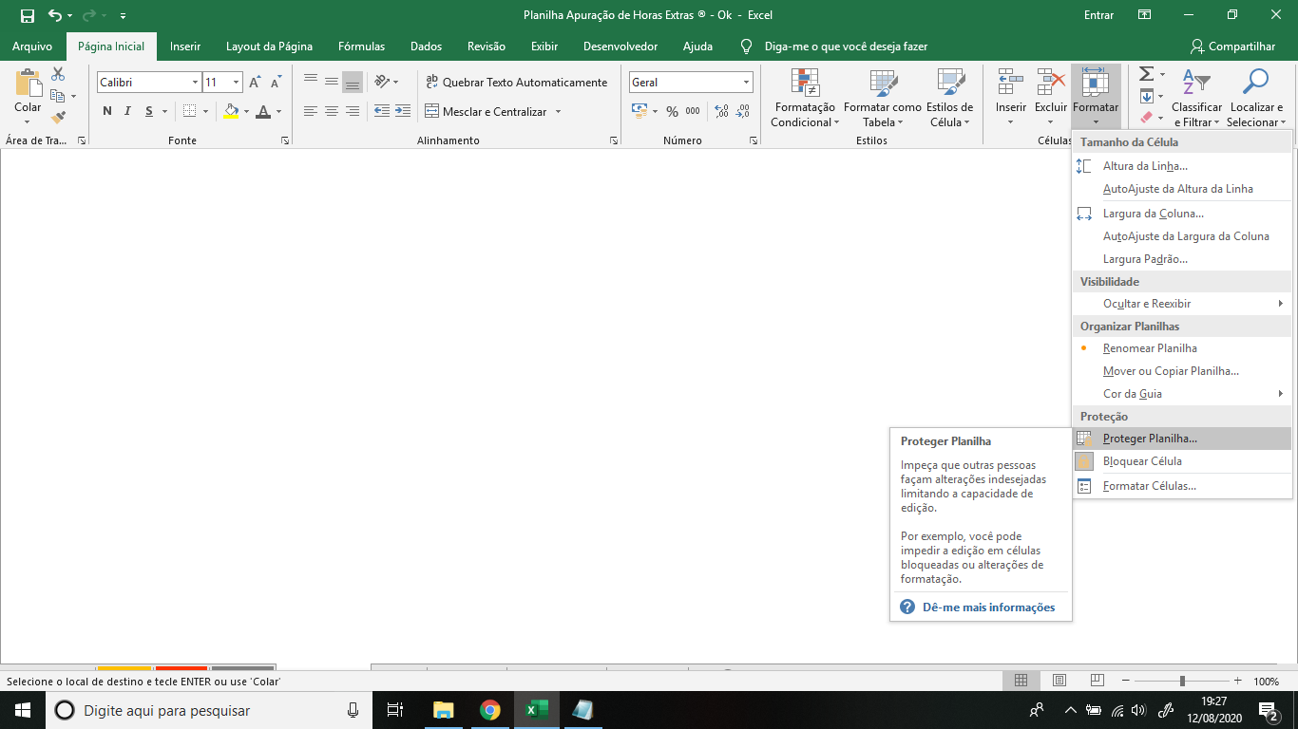
◄ Voltar

Aprenda a desbloquear a planilha:

1 - No menu "Página Inicial" vá em "Formatar".

2 - Vá em "Desproteger planilha" e insira a senha.

Menu
Menu
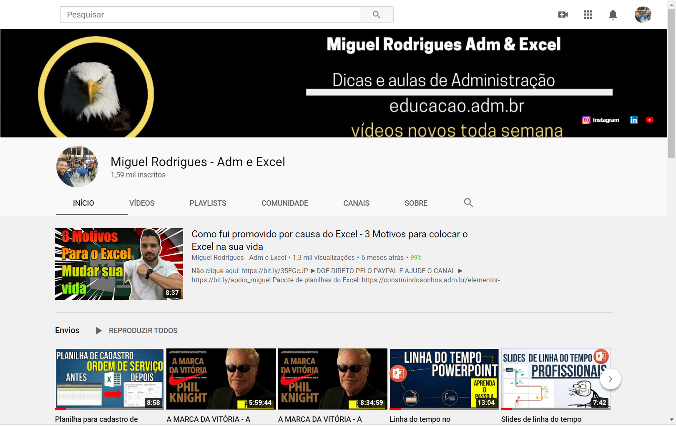

Menu
Entrada
Cadastros
Lançamentos

Impressão
Dúvidas?

Seja bem vindo...

Miguel Rodrigues ADM e Excel®

Cadastros
Informações
Realizar o cadastro das informações para apuração de Horas Extras.

Empresa / Empregador: | Comercial Catalão

Menu
CNPJ / CEI / CAEPF / CPF: | 09.900.147/0001-10
Cadastros
Nome do Colaborador: | Ana Claudia
Informar
Competência de Apuração: | Oct-20
Lançamentos
Impressão
Jornada Segunda: | 8:00:00
Jornada Terça: | 8:00:00
Jornada Quarta: | 8:00:00
Jornada Quinta: | 8:00:00
Jornada Sexta: | 8:00:00
Jornada Sábado: | 4:00:01
Jornada Domingo:

Lançamentos
Horários
Realizar o lançamento dos horários de entrada e saída do funcionário.

Menu
Saldo hora extra é a hora extra que o funcionário fez.
Hora a menos foi quando o funcionário não cumpriu totalmente sua carga horária diária.
Data | Dia | Entrada | Saída | Entrada | Saída | Entrada | Saída | Saldo | Diário | Hora extra | Hora a menos | Hora Extra | Hora a menos
2020-10-01 | Qui | 8:00:00 | 12:00:00 | 14:00:00 | 18:00:00 |  |  | 8:00:00 | 8:00:00 |  |  |  | 0:00:01
2020-10-02 | Sex | 8:00:00 | 12:00:00 | 14:00:00 | 16:00:00 | 18:00:00 | 21:00:00 | 9:00:00 | 8:00:00 | 1:00:00
Cadastros
2020-10-03 | Sáb | 8:00:00 | 11:00:00 |  |  |  |  | 3:00:00 | 4:00:01 |  | 1:00:01
2020-10-04 | Dom
Lançamentos
2020-10-05 | Seg | 8:00:00 | 12:00:00 | 14:00:00 | 18:00:00 |  |  | 8:00:00 | 8:00:00
2020-10-06 | Ter | 8:00:00 | 12:00:00 | 14:00:00 | 19:00:00 |  |  | 9:00:00 | 8:00:00 | 1:00:00
Horários
2020-10-07 | Qua | 8:00:00 | 12:00:00 | 14:00:00 | 19:00:00 |  |  | 9:00:00 | 8:00:00 | 1:00:00
Impressão
2020-10-08 | Qui | 8:00:00 | 12:00:00 | 14:00:00 | 16:00:00 | 17:00:00 | 20:00:00 | 9:00:00 | 8:00:00 | 1:00:00
OBS: Para apresentar 04:00 horas negativas no sábado é só colocar o mesmo horário da entrada com acréscimo de 01 segundo.
2020-10-09 | Sex | 8:00:00 | 12:00:00 | 14:00:00 | 19:00:00 |  |  | 9:00:00 | 8:00:00 | 1:00:00
2020-10-10 | Sáb | 8:00:00 | 8:00:01 |  |  |  |  | 0:00:01 | 4:00:01 |  | 4:00:00
2020-10-11 | Dom
2020-10-12 | Seg |  |  |  |  |  |  |  | 8:00:00
2020-10-13 | Ter |  |  |  |  |  |  |  | 8:00:00
2020-10-14 | Qua |  |  |  |  |  |  |  | 8:00:00
2020-10-15 | Qui |  |  |  |  |  |  |  | 8:00:00
2020-10-16 | Sex |  |  |  |  |  |  |  | 8:00:00
2020-10-17 | Sáb |  |  |  |  |  |  |  | 4:00:01
2020-10-18 | Dom
2020-10-19 | Seg |  |  |  |  |  |  |  | 8:00:00
2020-10-20 | Ter |  |  |  |  |  |  |  | 8:00:00
2020-10-21 | Qua |  |  |  |  |  |  |  | 8:00:00
2020-10-22 | Qui |  |  |  |  |  |  |  | 8:00:00
2020-10-23 | Sex |  |  |  |  |  |  |  | 8:00:00
2020-10-24 | Sáb |  |  |  |  |  |  |  | 4:00:01
2020-10-25 | Dom
2020-10-26 | Seg |  |  |  |  |  |  |  | 8:00:00
2020-10-27 | Ter |  |  |  |  |  |  |  | 8:00:00
2020-10-28 | Qua |  |  |  |  |  |  |  | 8:00:00
2020-10-29 | Qui |  |  |  |  |  |  |  | 8:00:00
2020-10-30 | Sex |  |  |  |  |  |  |  | 8:00:00
2020-10-31 | Sáb |  |  |  |  |  |  |  | 4:00:01
 |  |  |  |  |  |  |  | 64:00:01 | 196:00:05 | 5:00:00 | 5:00:01

Impressão
Impressão
Relatório das informações pronto para impressão.

Menu
Cadastros
Empresa / Empregador: |  |  | Comercial Catalão |  |  |  | Número Registro: |  | 09.900.147/0001-10
Nome do Colaborador: |  |  | Ana Claudia |  |  |  | Jornada Semanal: |  | 44:00:01
Competência |  |  | Oct-20 |  |  |  | Resultado Apurado: |  | 0:00:01

Relatório de Horas Extras
Lançamentos
Impressão
Relatório
Data | Dia | Entrada | Saída | Entrada | Saída | Entrada | Saída | Trabalho | Diário | Hora extra | Hora a menos
2020-10-01 | Qui | 8:00:00 | 12:00:00 | 14:00:00 | 18:00:00 |  |  | 8:00:00 | 8:00:00
2020-10-02 | Sex | 8:00:00 | 12:00:00 | 14:00:00 | 16:00:00 | 18:00:00 | 21:00:00 | 9:00:00 | 8:00:00 | 1:00:00
2020-10-03 | Sáb | 8:00:00 | 11:00:00 |  |  |  |  | 3:00:00 | 4:00:01 |  | 1:00:01
2020-10-04 | Dom
2020-10-05 | Seg | 8:00:00 | 12:00:00 | 14:00:00 | 18:00:00 |  |  | 8:00:00 | 8:00:00
2020-10-06 | Ter | 8:00:00 | 12:00:00 | 14:00:00 | 19:00:00 |  |  | 9:00:00 | 8:00:00 | 1:00:00
2020-10-07 | Qua | 8:00:00 | 12:00:00 | 14:00:00 | 19:00:00 |  |  | 9:00:00 | 8:00:00 | 1:00:00
2020-10-08 | Qui | 8:00:00 | 12:00:00 | 14:00:00 | 16:00:00 | 17:00:00 | 20:00:00 | 9:00:00 | 8:00:00 | 1:00:00
2020-10-09 | Sex | 8:00:00 | 12:00:00 | 14:00:00 | 19:00:00 |  |  | 9:00:00 | 8:00:00 | 1:00:00
2020-10-10 | Sáb | 8:00:00 | 8:00:01 |  |  |  |  | 0:00:01 | 4:00:01 |  | 4:00:00
2020-10-11 | Dom
2020-10-12 | Seg |  |  |  |  |  |  |  | 8:00:00
2020-10-13 | Ter |  |  |  |  |  |  |  | 8:00:00
2020-10-14 | Qua |  |  |  |  |  |  |  | 8:00:00
2020-10-15 | Qui |  |  |  |  |  |  |  | 8:00:00
2020-10-16 | Sex |  |  |  |  |  |  |  | 8:00:00
2020-10-17 | Sáb |  |  |  |  |  |  |  | 4:00:01
2020-10-18 | Dom
2020-10-19 | Seg |  |  |  |  |  |  |  | 8:00:00
2020-10-20 | Ter |  |  |  |  |  |  |  | 8:00:00
2020-10-21 | Qua |  |  |  |  |  |  |  | 8:00:00
2020-10-22 | Qui |  |  |  |  |  |  |  | 8:00:00
2020-10-23 | Sex |  |  |  |  |  |  |  | 8:00:00
2020-10-24 | Sáb |  |  |  |  |  |  |  | 4:00:01
2020-10-25 | Dom
2020-10-26 | Seg |  |  |  |  |  |  |  | 8:00:00
2020-10-27 | Ter |  |  |  |  |  |  |  | 8:00:00
2020-10-28 | Qua |  |  |  |  |  |  |  | 8:00:00
2020-10-29 | Qui |  |  |  |  |  |  |  | 8:00:00
2020-10-30 | Sex |  |  |  |  |  |  |  | 8:00:00
2020-10-31 | Sáb |  |  |  |  |  |  |  | 4:00:01
 |  |  |  |  |  |  |  | 64:00:01 | 196:00:05 | 5:00:00 | 5:00:01

